Número de hermanos
 | MÍNIMO | 1 |  |  | X: número de hermanos (incluido el estudiante)
 | MÁXIMO | 6 |  |  | Tipo: v.a. cuantitativa, discreta y de razón

i | xi | ni | xi·ni | fi | Ni | Fi
1 | 1 | 20 | 20 | 0.15748031496 | 20 | 0.15748031496
2 | 2 | 71 | 142 | 0.55905511811 | 91 | 0.71653543307
3 | 3 | 30 | 90 | 0.23622047244 | 121 | 0.95275590551
4 | 4 | 2 | 8 | 0.015748031496 | 123 | 0.96850393701
5 | 5 | 2 | 10 | 0.015748031496 | 125 | 0.9842519685
6 | 6 | 2 | 12 | 0.015748031496 | 127 | 1
 | Total | 127 | 282 | 1
 | Ausentes | 15 |  | 0.11811023622

$$\overline{X}$$
 |  | Moda: Mo | 2 hermanos |  | La mayoría de los alumnos de la muestra, son dos hermonos (incluido el estudiante)
 |  | 71
 |  | Media | = D12/C12 | 2.2204724409 | El nº medio de hermanos (incluido el estudiante) es 2,22
 |  | Media(X)
 |  | Mediana (X) | 2
 |  |  | =N/2 | 63.5 | Como N es impar y N/2 es 63,5 cojo el valor de la posición 64
 |  |  |  | Si hubiera sido un tamaño par, por ejemplo, 128, N/2=64 Entonces se toman las
 |  |  |  | posiciones 64 y 65 y se hace la media de sus valores

 | a) ¿Cuál es el número de hermanos (incluido el estudiante) que alcanzan el 50% de los estudiantes que menos hermanos tienen?
 | Nos piden la mediana que 2
 | El número de hermanos (incluido el estudiante) que alcanzan el 50% de los estudiantes que menos hermanos tienen es 2
 | b) ¿Cuáles son los valores de la distribución que delimitan el 50% de los valores centrales?
 | Nos piden el cuartil 1 y el cuartil 3
 | =N/4 | 31.75 |  |  | xi | Ni
 | 1º cuartil | 2 |  |  | 1 | 20
 | 2ª Cuartil = Mediana |  | =N/2 | = 2·31,75 | 2 | 91 | Tanto la posición 32, como la 63 corresponden a un 2
 |  |  |  | 63.5 | 3 | 121 | El tercer cuartil: 3·31,75 | 95.25 | es un 3
 | 3ª Cuartil | 3 |  |  | 4 | 123
 |  |  |  |  | 5 | 125
 |  |  |  |  | 6 | 127

 | los valores de la distribución que delimitan el 50% de los valores centrales son el 2 y el 3

 | c) ¿Cuál es el número medio de hermanos? ¿Y el más frecuente?
 | El nº medio de hermanos (incluido el estudiante) es 2,22
 | El más frecuente es 2

Horasred
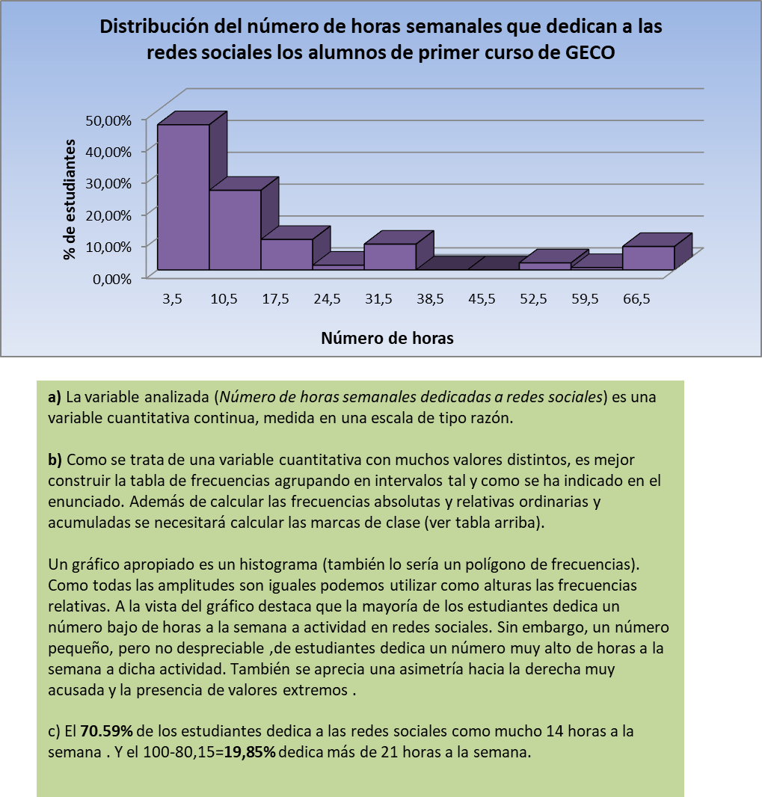
3. Estudio de la variable Horasred.
a) Describe el tipo y escala de medida de dicha variable.
b) Realiza la tabla de frecuencias de esta variable y su representación gráfica. Para ello agrupa los valores en 10 intervalos de amplitud 7 comenzando en 0.
c) ¿Qué porcentaje de estudiantes le dedica semanalmente como mucho 14 horas a las redes sociales? ¿Y al menos 21?

 |  | Li-1 | Li | xi | ni | fi | Ni | Fi
 |  | 0 | 7 | 3.5 | 62 | 45.59% | 62 | 45.59%
Mínimo | 0 | 7 | 14 | 10.5 | 34 | 25.00% | 96 | 70.59%
Máximo | 70 | 14 | 21 | 17.5 | 13 | 9.56% | 109 | 80.15%
N | 136 | 21 | 28 | 24.5 | 2 | 1.47% | 111 | 81.62%
 |  | 28 | 35 | 31.5 | 11 | 8.09% | 122 | 89.71%
Número de intervalos | 10 | 35 | 42 | 38.5 | 0 | 0.00% | 122 | 89.71%
Amplitud | 7 | 42 | 49 | 45.5 | 0 | 0.00% | 122 | 89.71%
 |  | 49 | 56 | 52.5 | 3 | 2.21% | 125 | 91.91%
 |  | 56 | 63 | 59.5 | 1 | 0.74% | 126 | 92.65%
 |  | 63 | 70 | 66.5 | 10 | 7.35% | 136 | 100.00%
 |  | TOTALES |  |  | 136 | 100.00%
 |  | PROMEDIOS

vehículos
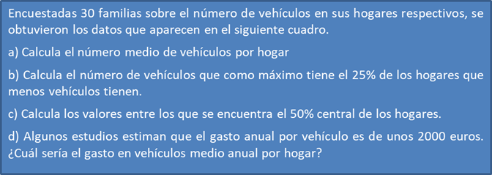

0 | 1 | 3 | 0 | 4 | 4 | 3 | 2 | 3 | 4
2 | 2 | 0 | 1 | 2 | 3 | 1 | 5 | 3 | 1
4 | 3 | 4 | 3 | 2 | 3 | 3 | 0 | 3 | 4

